画面遷移
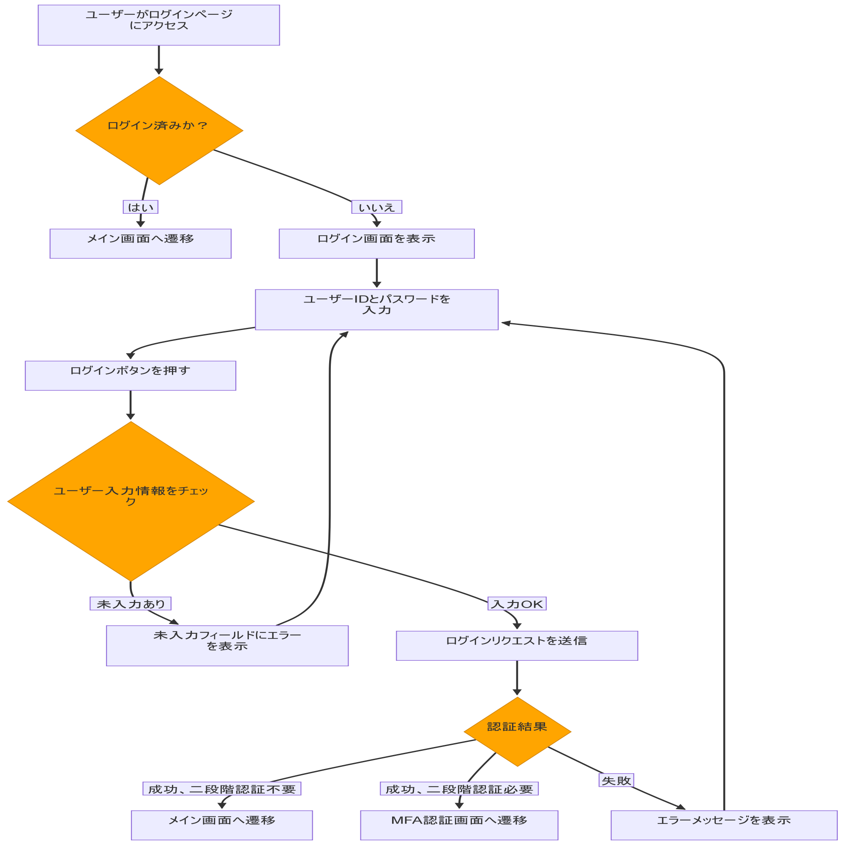
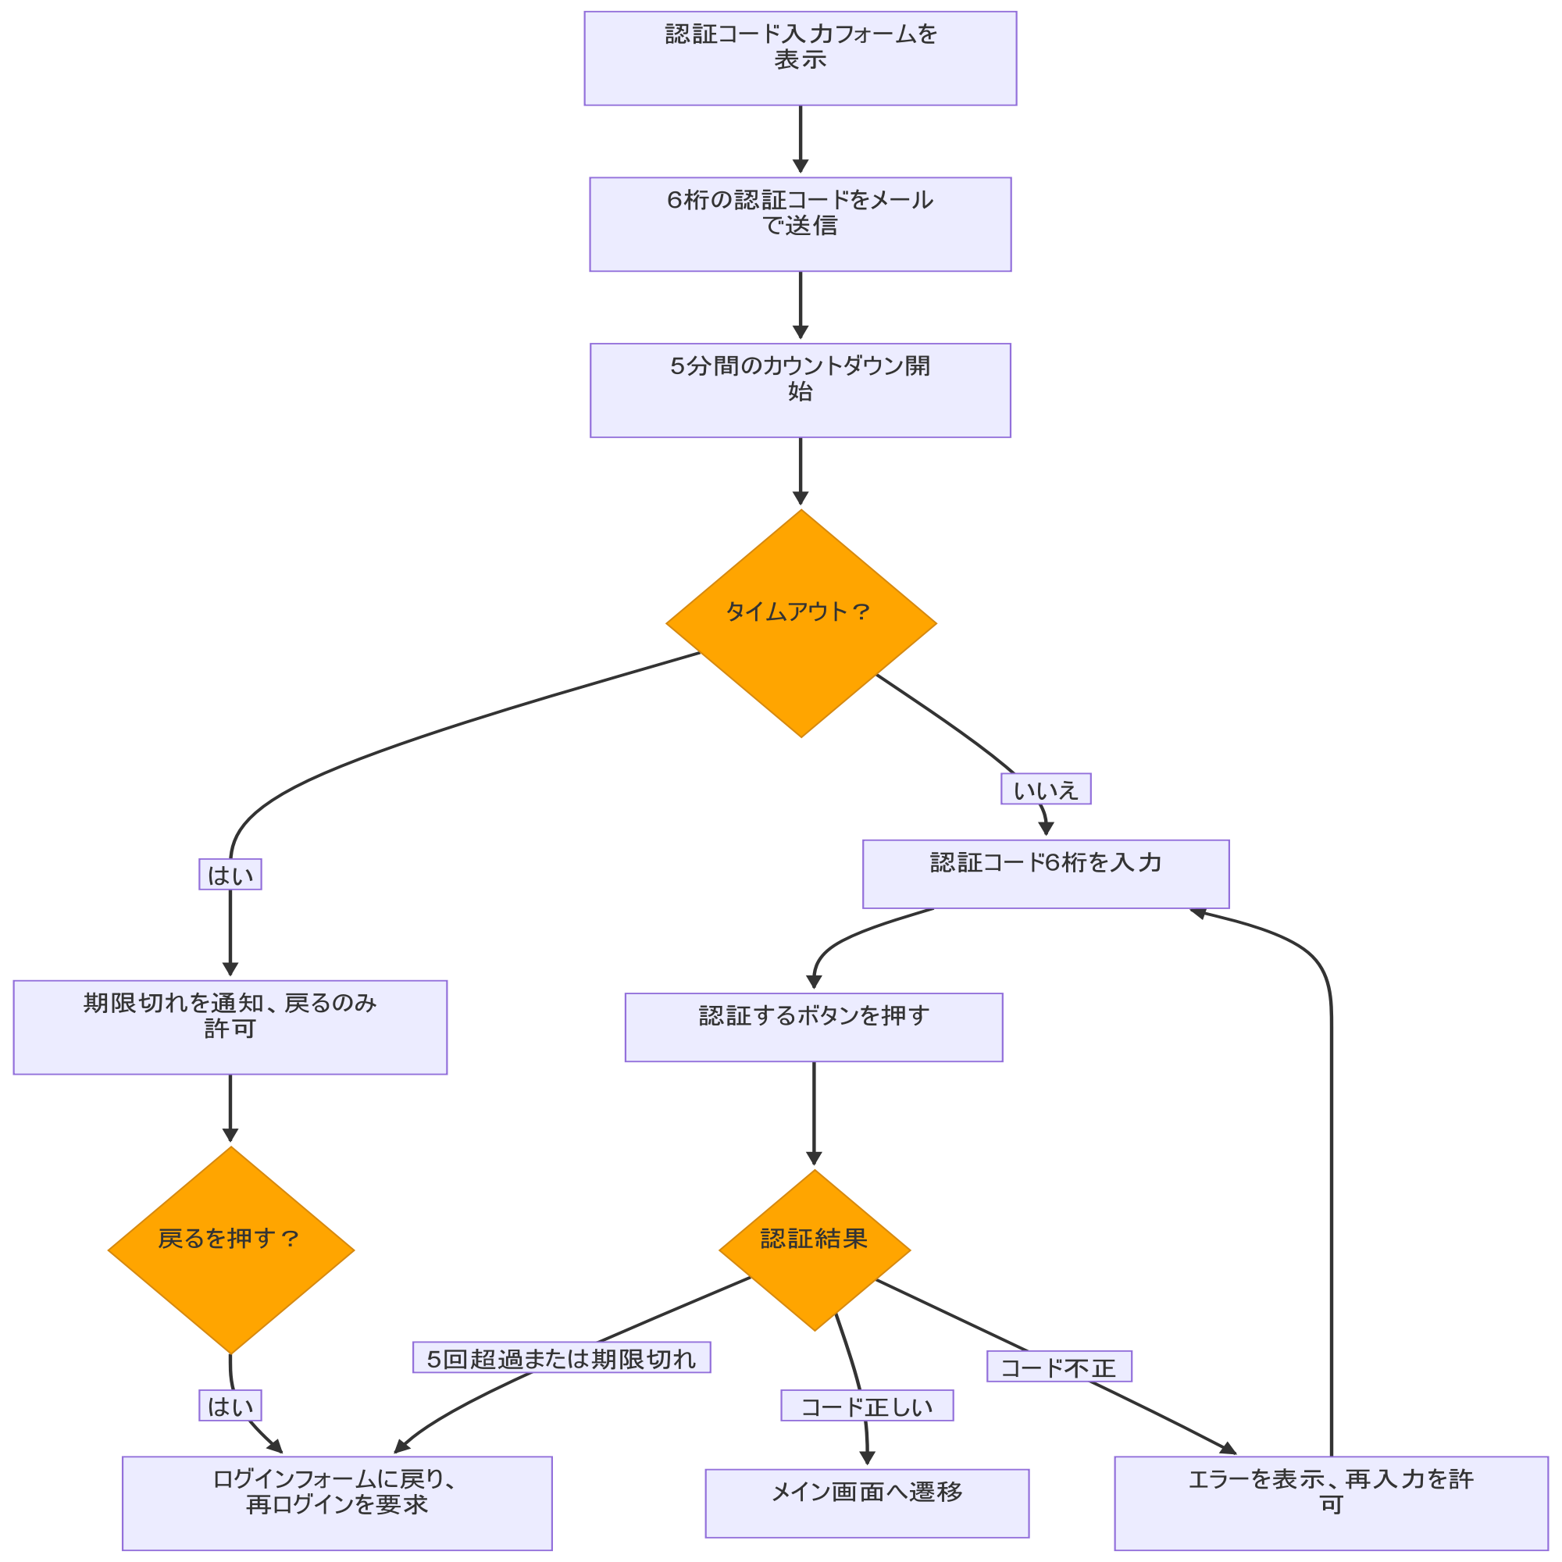
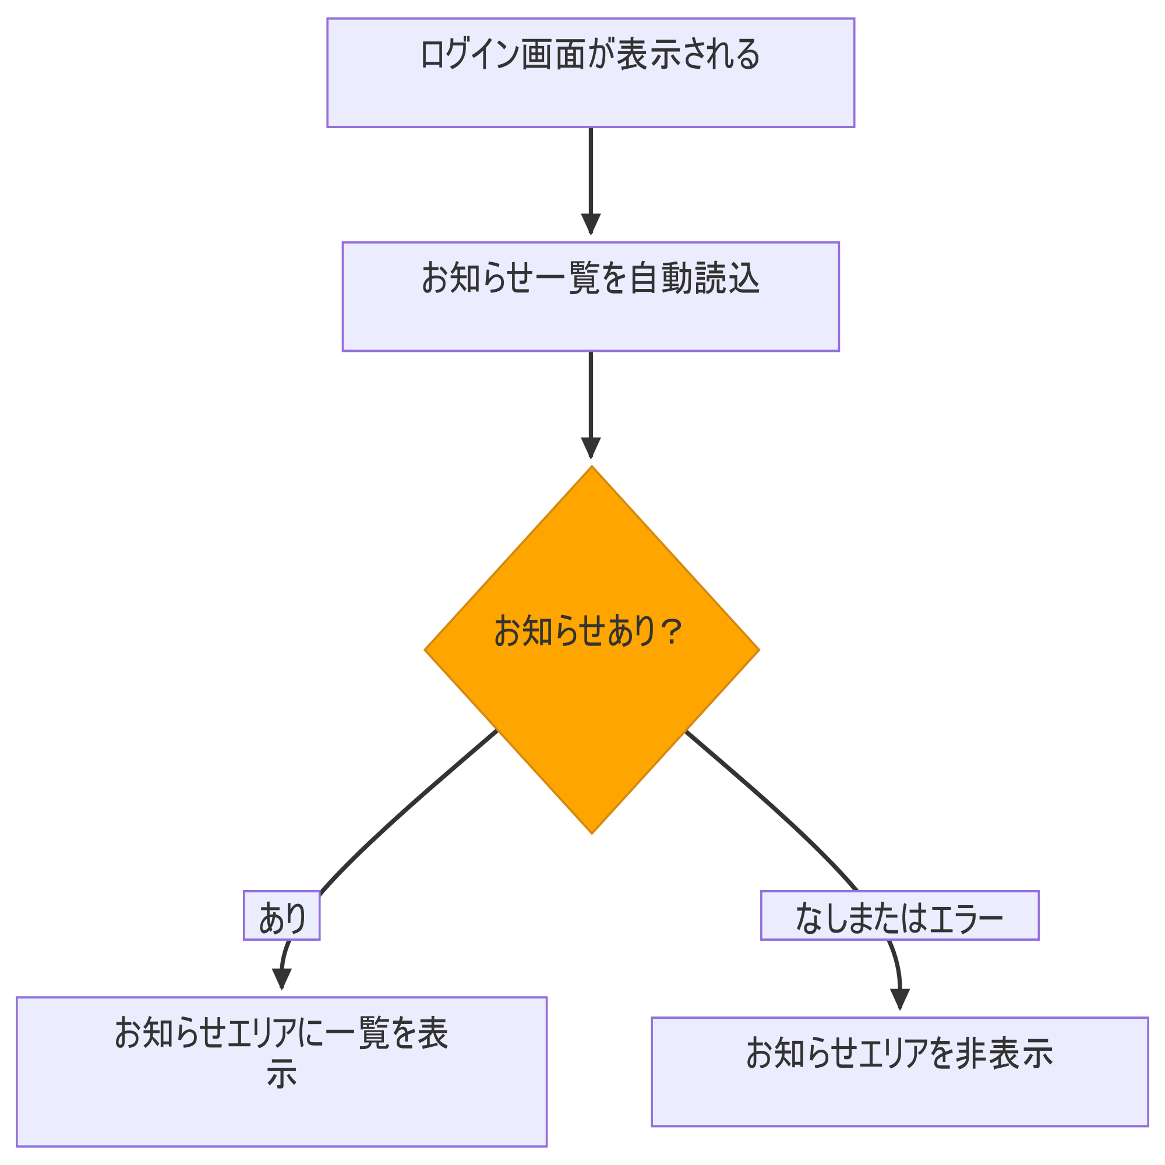
システム・アプリケーション名 | ドキュメント | シート名 | 作成日 | 作成者 | 更新日 | 更新者
クラウド版購読者管理システム | 画面設計書 | 画面遷移 | 2026/03/13 | Nguyen Truong An | 2026/03/20 | Nguyen Truong An

画面イメージ
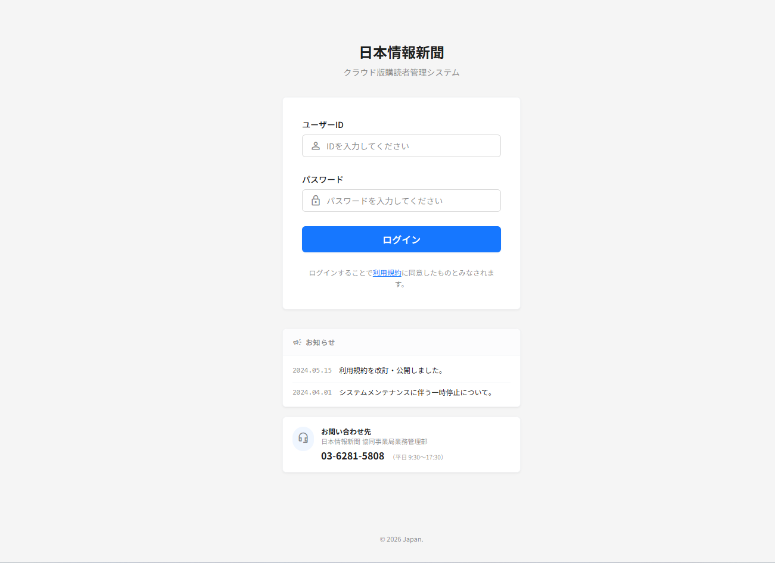
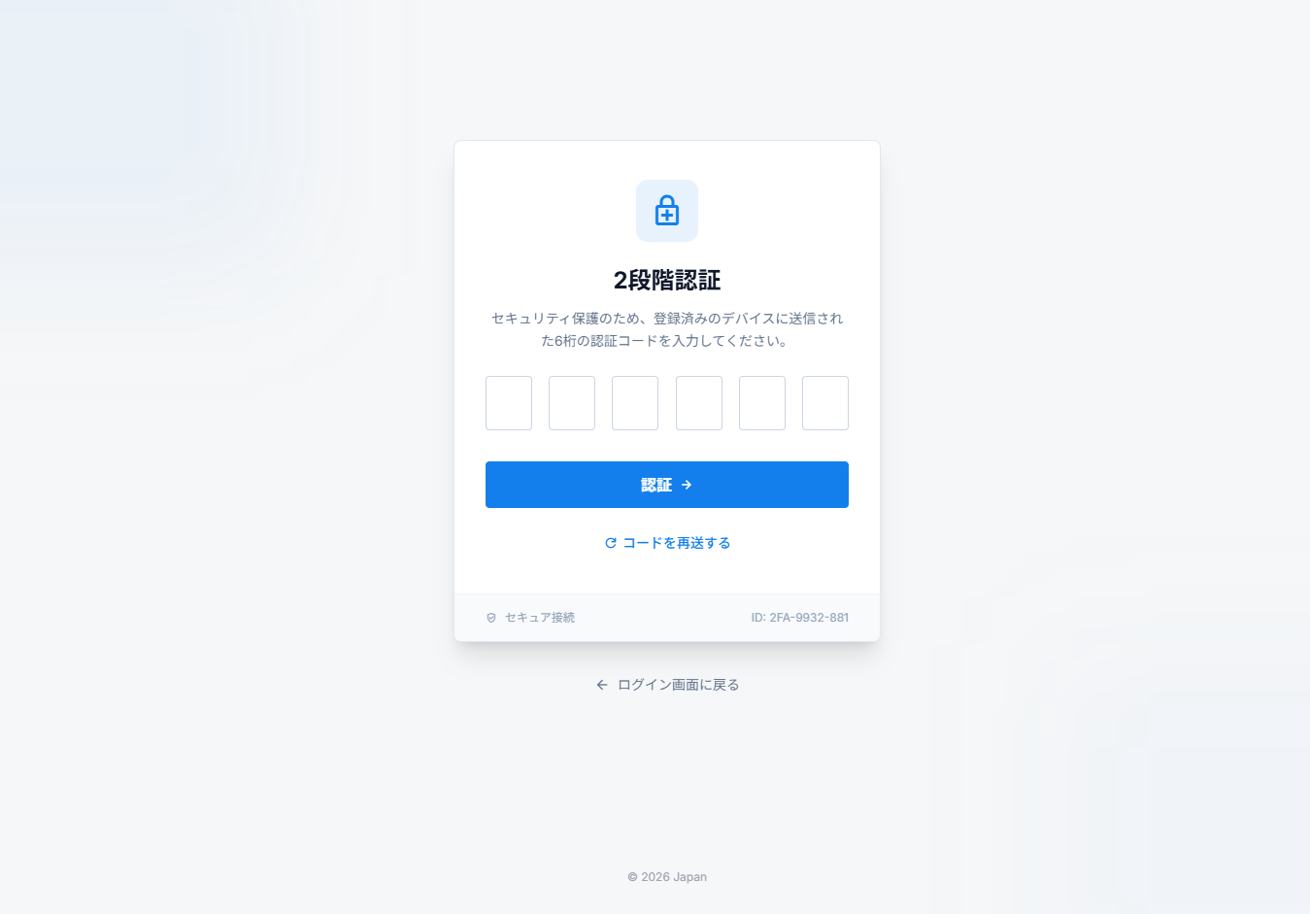
システム・アプリケーション名 |  | ドキュメント | シート名 | 作成日 | 作成者 | 更新日 | 更新者
クラウド版購読者管理システム |  | 画面設計書 | 画面イメージ | 2026/03/13 | Nguyen Truong An | 2026/03/20 | Nguyen Truong An

 | 画面ID | ACSMS-SCR-001 | 概要 | ログイン画面
 | 画面名 | ログイン画面

ACSMS-SCR-001:ログイン画面_画面遷移

